상품제안서
엔보우 터보크루저 초고속차량용충전기 퀄컴3.0 [인쇄무료] | 상품코드: F16097

 |  |  |  |  |  |  | 02-412-0044 | www.easy1.co.kr
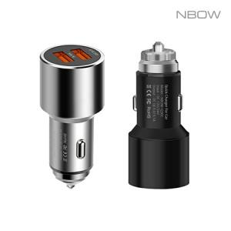 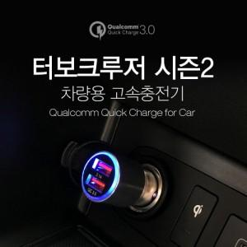

【상세/제작정보】 | 12V~24V 자동전압조절, 퀄컴 퀵차지 3.0 초고속 차량용 충전기

【인쇄/포장옵션】 | 레이저 / 포장지포장

【공급단가】 | 수량 | 100~ | 300~ | 500~ | 1,000~ | 3,000~
*VAT별도 | 단가 | 3,310원 | 3,260원 | 3,180원 | 3,060원 | 2,930원

【상품 URL】 | http://www.easy1.co.kr/src/goods_detail.php?gdno=16097

